Sheet1
序号 | 图片描述 | 文字描述 | 提出日期 | 完成日期 | 备注
1 | 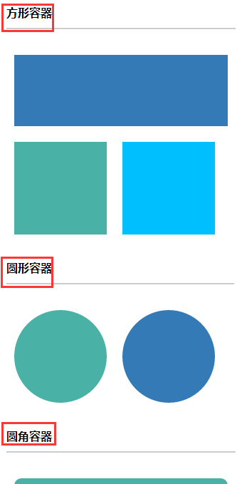 | 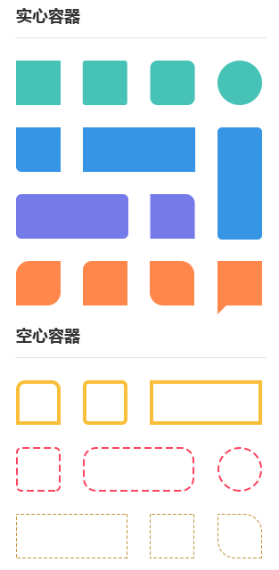 | 2017-06-07
2 | 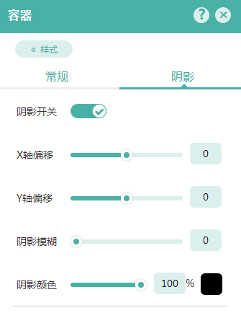 | 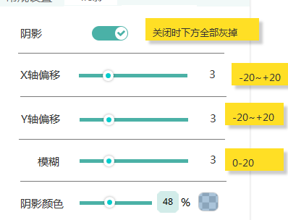
3 | 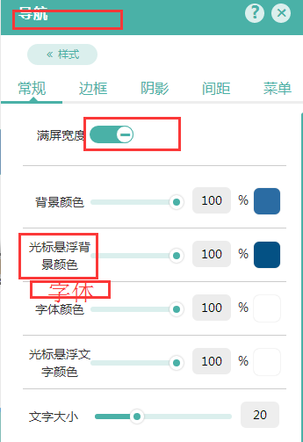 | 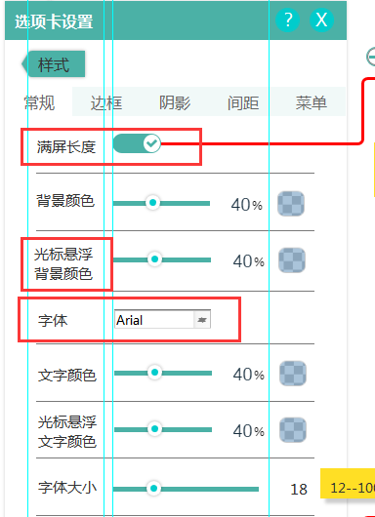 | 2017-06-07
4 | 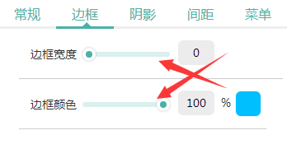 | 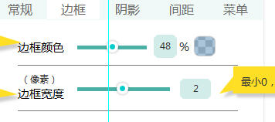 严格按照杜总需求文档
5 | 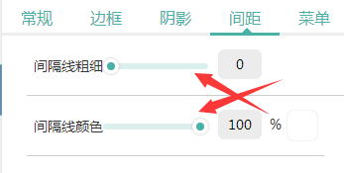 | 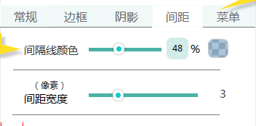
6 | 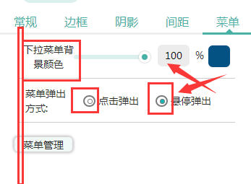 | 按钮样式要统一 | 2017-06-07
7 |  | 点击进入菜单管理弹窗 | 2017-06-07
8 |  |  | 2017-06-07
9
10
11
12
13
14
15
16
17
18
19
20
21
22
23
24
25
26
27
28
29
30
31
32
33
34
35
36
37
38
39
40
41
42
43
44
45
46
47
48
49
50
51
52
53
54
55
56
57
58
59
60
61
62
63
64
65
66
67
68
69
70
71
72
73
74
75
76
77
78
79
80
81
82
83
84
85
86
87
88
89
90
91
92
93
94
95
96
97
98
99
100

